产品确认书 (2)
产品需求确认书
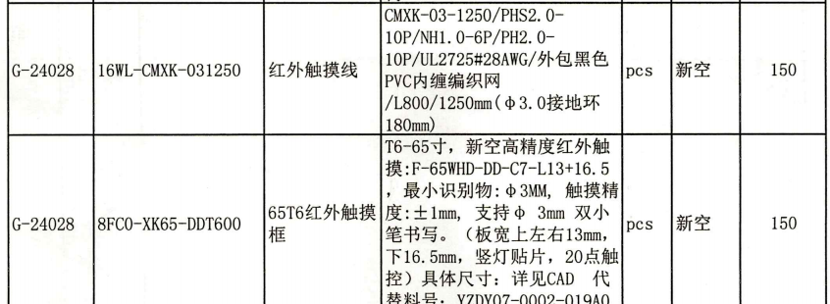
客户名称 | 朝野科技
产品名称 | F-65WHD-DD-C9-L13+16.5-不带线材
客户物料代码 | 8FC0-XK65-DDT600
需求简述
采用裁剪机型
定制机型
出货方式 | PCBA
操作系统
软件功能 | 通用操作系统
校准参数是否确认 | þ 是 □ 否 □客户自行校准
接口类型 | □杜邦头 □USB □带串 □带空中对接 □其他
线材长度 | 不带线材
转角FFC线 | □100mm þ150mm þ三股包 □一股包 R带卡扣 □无醋酸胶
客供文档
触摸屏/PCBA尺寸 长×宽×厚(mm) | 1455.1*832.7mm

输出文档
客户特殊需求
备注
上次资料更新时间
最新资料更新时间

拟制：吴卓霓

